DI
스프링 사용 안한 예 소스 분석

● | 구조도
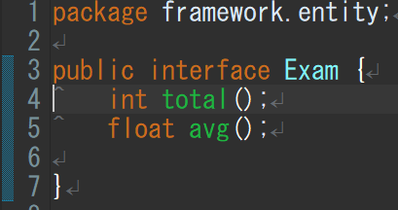
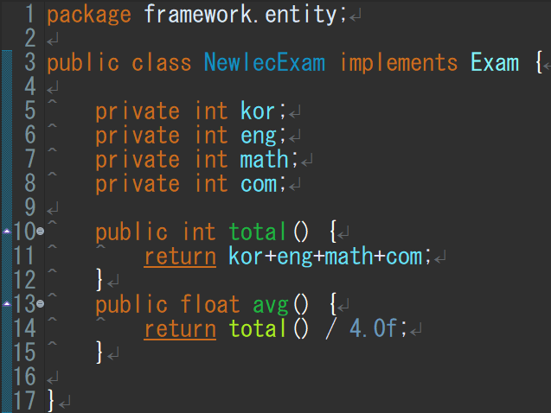
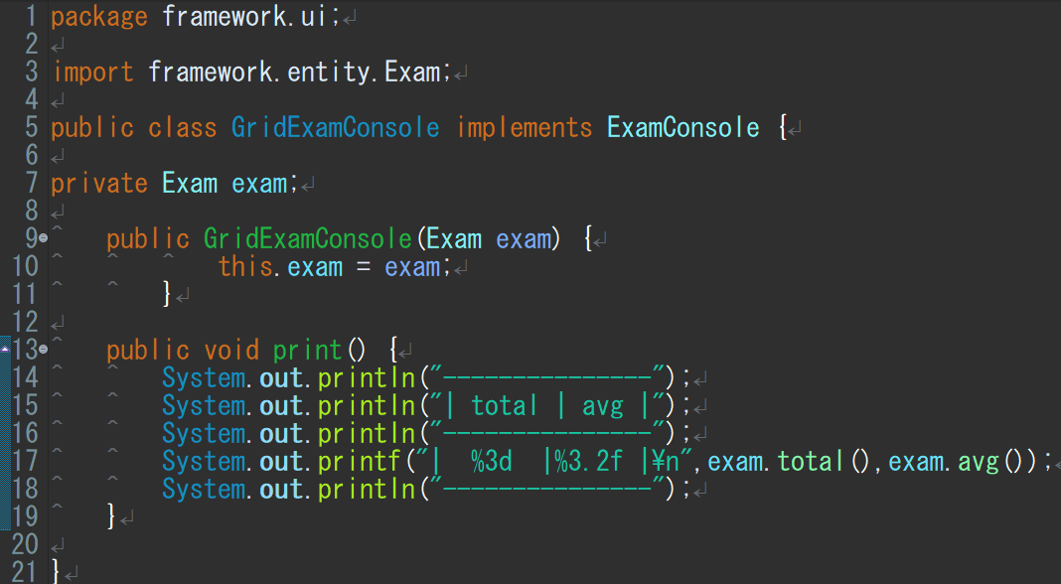
합계와 평균을 나타내는 인터페이스
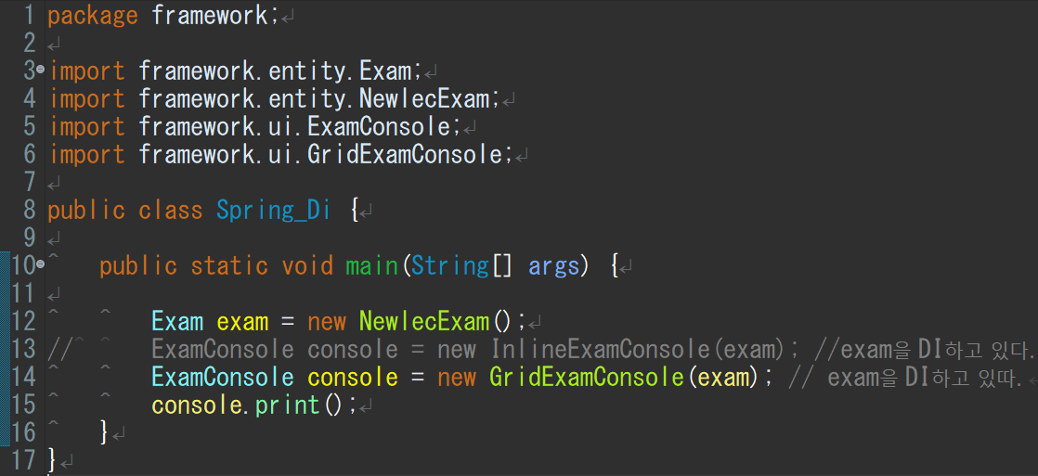
이것들을 임포트해서 사용
exam이란 객체를
InlineExamConsole에 끼울지 GridExamConsole에 끼울지
스프링을 쓰면 어디에 끼울지를 스프링이 자동 수정해준다.
 |  | public interface

 |  | public

 |  | private

 |  | void
인터페이스에 값을 넘기는 클래스
합계값과 평균값을 넘김

void 출력하는 인터페이스

void 출력하는 인터페이스에 값을 넘기는 클래스

